Ejemplo 03
Ordenar las diferencias absolutas de menor a mayor
Observación | Resistencia al corte | Diferencias | Signo | Diferencias absolutas | Posición | Mediana poblacional | 2000
16 | 2053.5 | 53.5 | + | 53.5 | 1 | W+ | 150
4 | 2061.3 | 61.3 | + | 61.3 | 2 | W- | 60
1 | 2158.7 | 158.7 | + | 158.7 | 3 | W | 60
11 | 2165.2 | 165.2 | + | 165.2 | 4 | n | 20
18 | 2200.5 | 200.5 | + | 200.5 | 5 | P(W <= w) | 0.0487 | https://homepage.divms.uiowa.edu/~mbognar/applets/wilcoxon-signed-rank.html
5 | 2207.5 | 207.5 | + | 207.5 | 6 | Valor P | 0.0973
7 | 1784.7 | -215.3 | - | 215.3 | 7
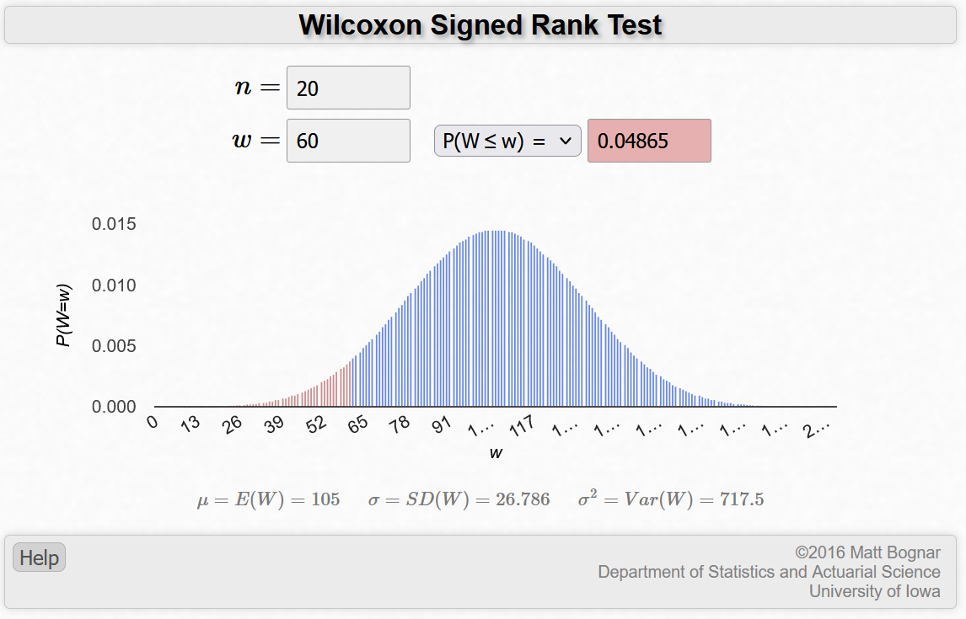
13 | 1779.8 | -220.2 | - | 220.2 | 8
15 | 1765.3 | -234.7 | - | 234.7 | 9
20 | 1753.7 | -246.3 | - | 246.3 | 10
10 | 2256.7 | 256.7 | + | 256.7 | 11
6 | 1708.3 | -291.7 | - | 291.7 | 12
3 | 2316 | 316 | + | 316 | 13
2 | 1678.15 | -321.85 | - | 321.85 | 14
14 | 2336.75 | 336.75 | + | 336.75 | 15
9 | 2357.9 | 357.9 | + | 357.9 | 16
12 | 2399.55 | 399.55 | + | 399.55 | 17
17 | 2414.4 | 414.4 | + | 414.4 | 18
8 | 2575.1 | 575.1 | + | 575.1 | 19
19 | 2654.2 | 654.2 | + | 654.2 | 20

Ejemplo 04
Primero hay que ordenar los datos como se muestra
 |  |  |  |  | Aleación | Rangos de Wilcoxon |  | Mann Whitney
Aleación1 | Aleación2 | Aleación | Resistencia | Posición | Aleación1 | W1 | 99 | n1 | 10 | U1 | 44
3238 | 3261 | Aleación2 | 3187 | 1 | Aleación2 | W2 | 111 | n2 | 10 | U2 | 56
3195 | 3187 | Aleación1 | 3190 | 2 | Valores P | P(W1>=99) |  | P(u>=44)
3246 | 3209 | Aleación1 | 3195 | 3 |  | 0.68474 |  | 0.6874 |  |  |  | Wilcoxon | https://homepage.divms.uiowa.edu/~mbognar/applets/wilcoxon-rank-sum.html
3190 | 3212 | Aleación1 | 3204 | 4 |  | Valor P |  | Valor P |  |  |  | Mann Whitney | https://homepage.divms.uiowa.edu/~mbognar/applets/mw.html
3204 | 3258 | Aleación2 | 3209 | 5 |  | 0.68474 |  | 0.6874
3254 | 3248 | Aleación2 | 3212 | 6 | Da el mismo resultado porque son la misma prueba, pero con diferentes enfoques de cálculo
3229 | 3215 | Aleación2 | 3215 | 7
$$U_{i} = W_{i} − \frac{n_{i}∗(n_{i}+1)}{2}$$
3225 | 3226 | Aleación1 | 3217 | 8
3217 | 3240 | Aleación1 | 3225 | 9
3241 | 3234 | Aleación2 | 3226 | 10
 |  | Aleación1 | 3229 | 11
 |  | Aleación2 | 3234 | 12
 |  | Aleación1 | 3238 | 13
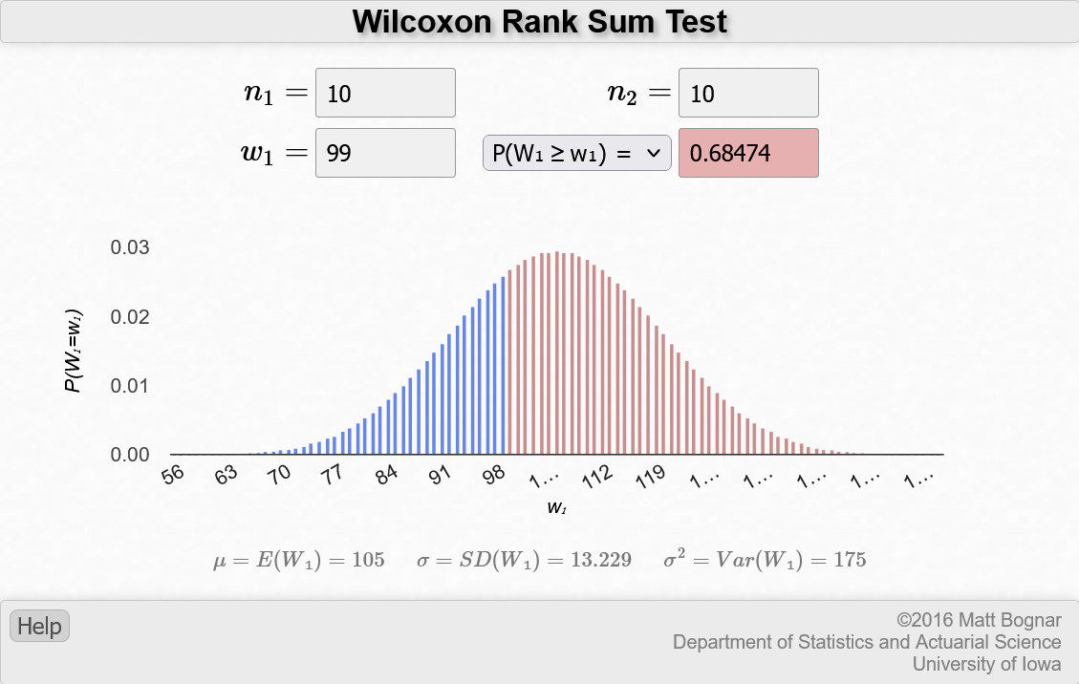
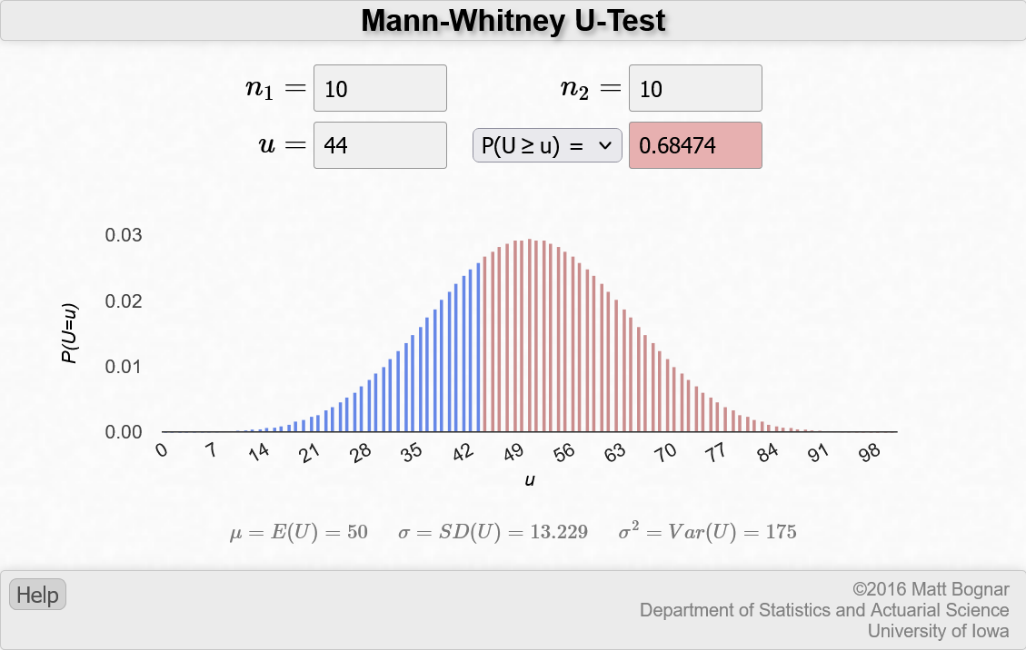
 |  | Aleación2 | 3240 | 14
 |  | Aleación1 | 3241 | 15
 |  | Aleación1 | 3246 | 16
 |  | Aleación2 | 3248 | 17
 |  | Aleación1 | 3254 | 18
 |  | Aleación2 | 3258 | 19
 |  | Aleación2 | 3261 | 20
Luego se ordena (menor a mayor) y se aigna un valor

